Porcentajes
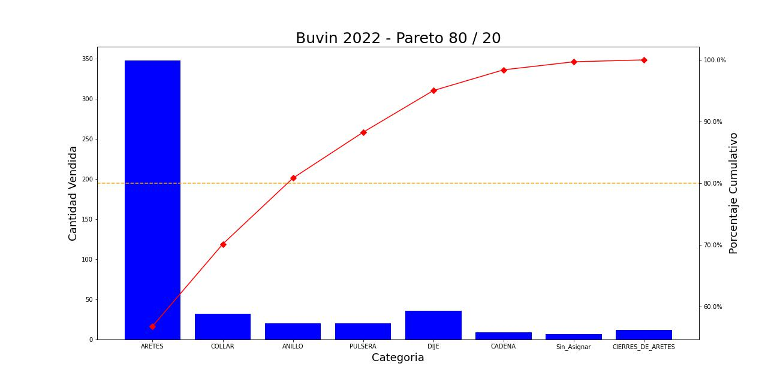
Categoría | Cantidad Vendida | Venta Total | Porcentaje de ventas | Porcentaje Cumulativo
ARETES | 348 | $47,977.77 | 56.81% | 56.812278085
COLLAR | 32 | $11,248.18 | 13.32% | 70.131670173
ANILLO | 20 | $9,030.40 | 10.69% | 80.824905728
PULSERA | 20 | $6,282.47 | 7.44% | 88.264214239
DIJE | 36 | $5,705.47 | 6.76% | 95.020275395
CADENA | 9 | $2,840.19 | 3.36% | 98.383450968
Sin_Asignar | 7 | $1,101.94 | 1.30% | 99.688299478
CIERRES_DE_ARETES | 12 | $263.23 | 0.31% | 100

CIERRES_DE_ARETES
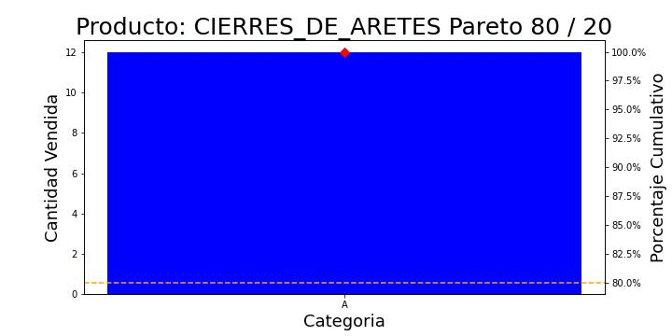
 | Clasificacion | Cantidad Vendida | Total Vendido | Porcentaje de ventas | Porcentaje Cumulativo
0 | A | 12 | 265.44 | 100 | 100

ARETES
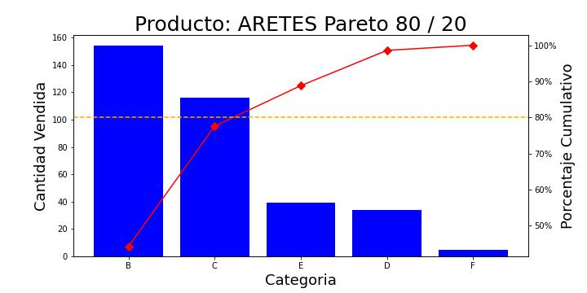
 | Clasificacion | Cantidad Vendida | Total Vendido | Porcentaje de ventas | Porcentaje Cumulativo
0 | B | 154 | 12514.72 | 26.693627514 | 44.252873563
1 | C | 116 | 13859.17 | 29.561310331 | 77.586206897
3 | E | 39 | 10804.18 | 23.045082632 | 88.793103448
2 | D | 34 | 5795.88 | 12.362486882 | 98.563218391
4 | F | 5 | 3908.85 | 8.3374926412 | 100

DIJE
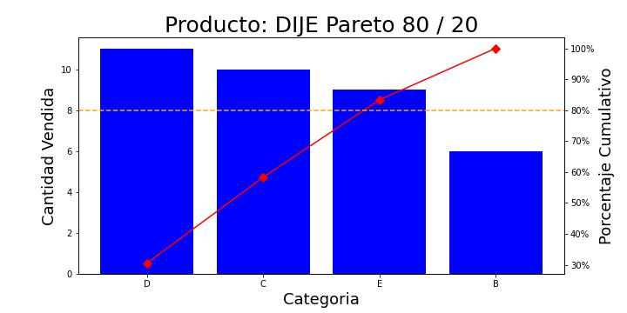
 | Clasificacion | Cantidad Vendida | Total Vendido | Porcentaje de ventas | Porcentaje Cumulativo
2 | D | 11 | 1823.38 | 32.03295738 | 30.555555556
1 | C | 10 | 1190 | 20.905800921 | 58.333333333
3 | E | 9 | 2152.35 | 37.812269421 | 83.333333333
0 | B | 6 | 526.47 | 9.2489722779 | 100

Sin_Asignar
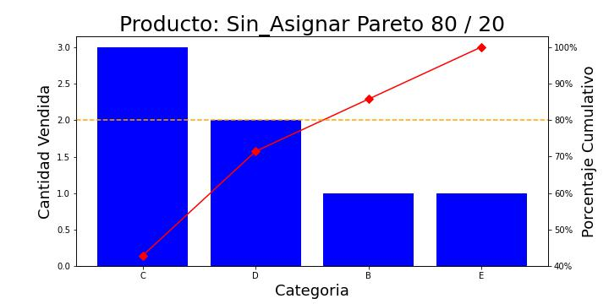
 | Clasificacion | Cantidad Vendida | Total Vendido | Porcentaje de ventas | Porcentaje Cumulativo
1 | C | 3 | 374.5 | 33.985516453 | 42.857142857
2 | D | 2 | 323.9 | 29.393614897 | 71.428571429
0 | B | 1 | 79.65 | 7.2281612429 | 85.714285714
3 | E | 1 | 323.89 | 29.392707407 | 100

PULSERA
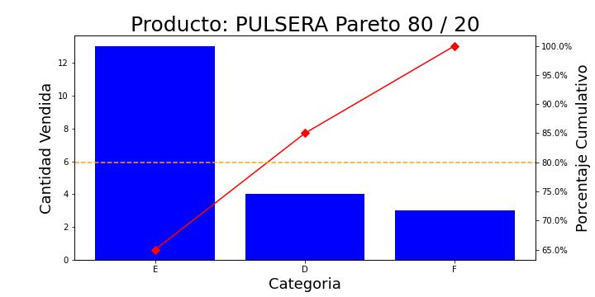
 | Clasificacion | Cantidad Vendida | Total Vendido | Porcentaje de ventas | Porcentaje Cumulativo
1 | E | 13 | 3336.1 | 52.594986599 | 65
0 | D | 4 | 726.36 | 11.451363708 | 85
2 | F | 3 | 2280.54 | 35.953649693 | 100

COLLAR
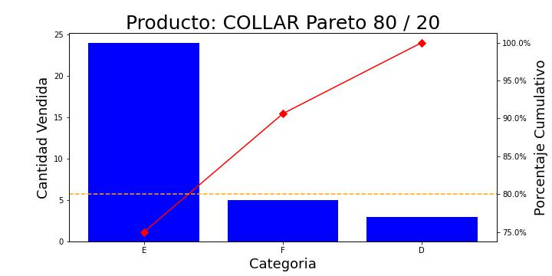
 | Clasificacion | Cantidad Vendida | Total Vendido | Porcentaje de ventas | Porcentaje Cumulativo
1 | E | 24 | 7401.23 | 65.695744333 | 75
2 | F | 5 | 3358.15 | 29.808040533 | 90.625
0 | D | 3 | 506.54 | 4.4962151338 | 100

ANILLO
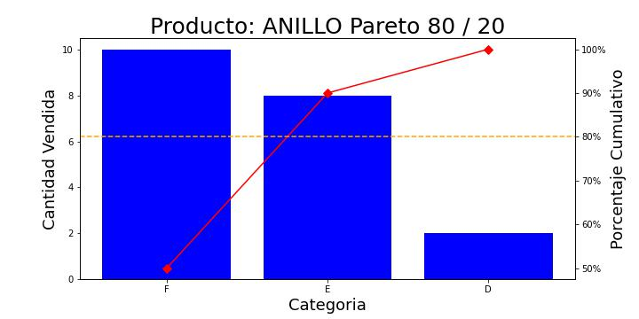
 | Clasificacion | Cantidad Vendida | Total Vendido | Porcentaje de ventas | Porcentaje Cumulativo
2 | F | 10 | 5921.55 | 65.93404758 | 50
1 | E | 8 | 2732.92 | 30.429951164 | 90
0 | D | 2 | 326.55 | 3.636001256 | 100

CADENA
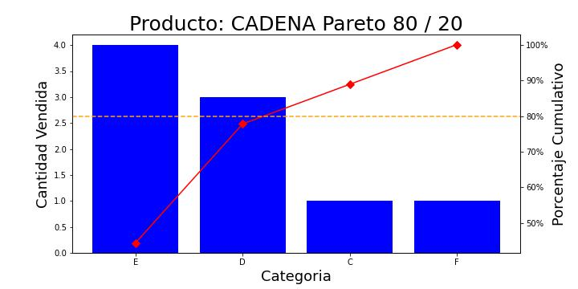
 | Clasificacion | Cantidad Vendida | Total Vendido | Porcentaje de ventas | Porcentaje Cumulativo
2 | E | 4 | 1487.1 | 52.359173154 | 44.444444444
1 | D | 3 | 541.59 | 19.068794693 | 77.777777778
0 | C | 1 | 118.58 | 4.1750727944 | 88.888888889
3 | F | 1 | 692.92 | 24.396959358 | 100

